Ficha Técnica
PLANILLA DE DATOS GARANTIZADOS |  |  |  | 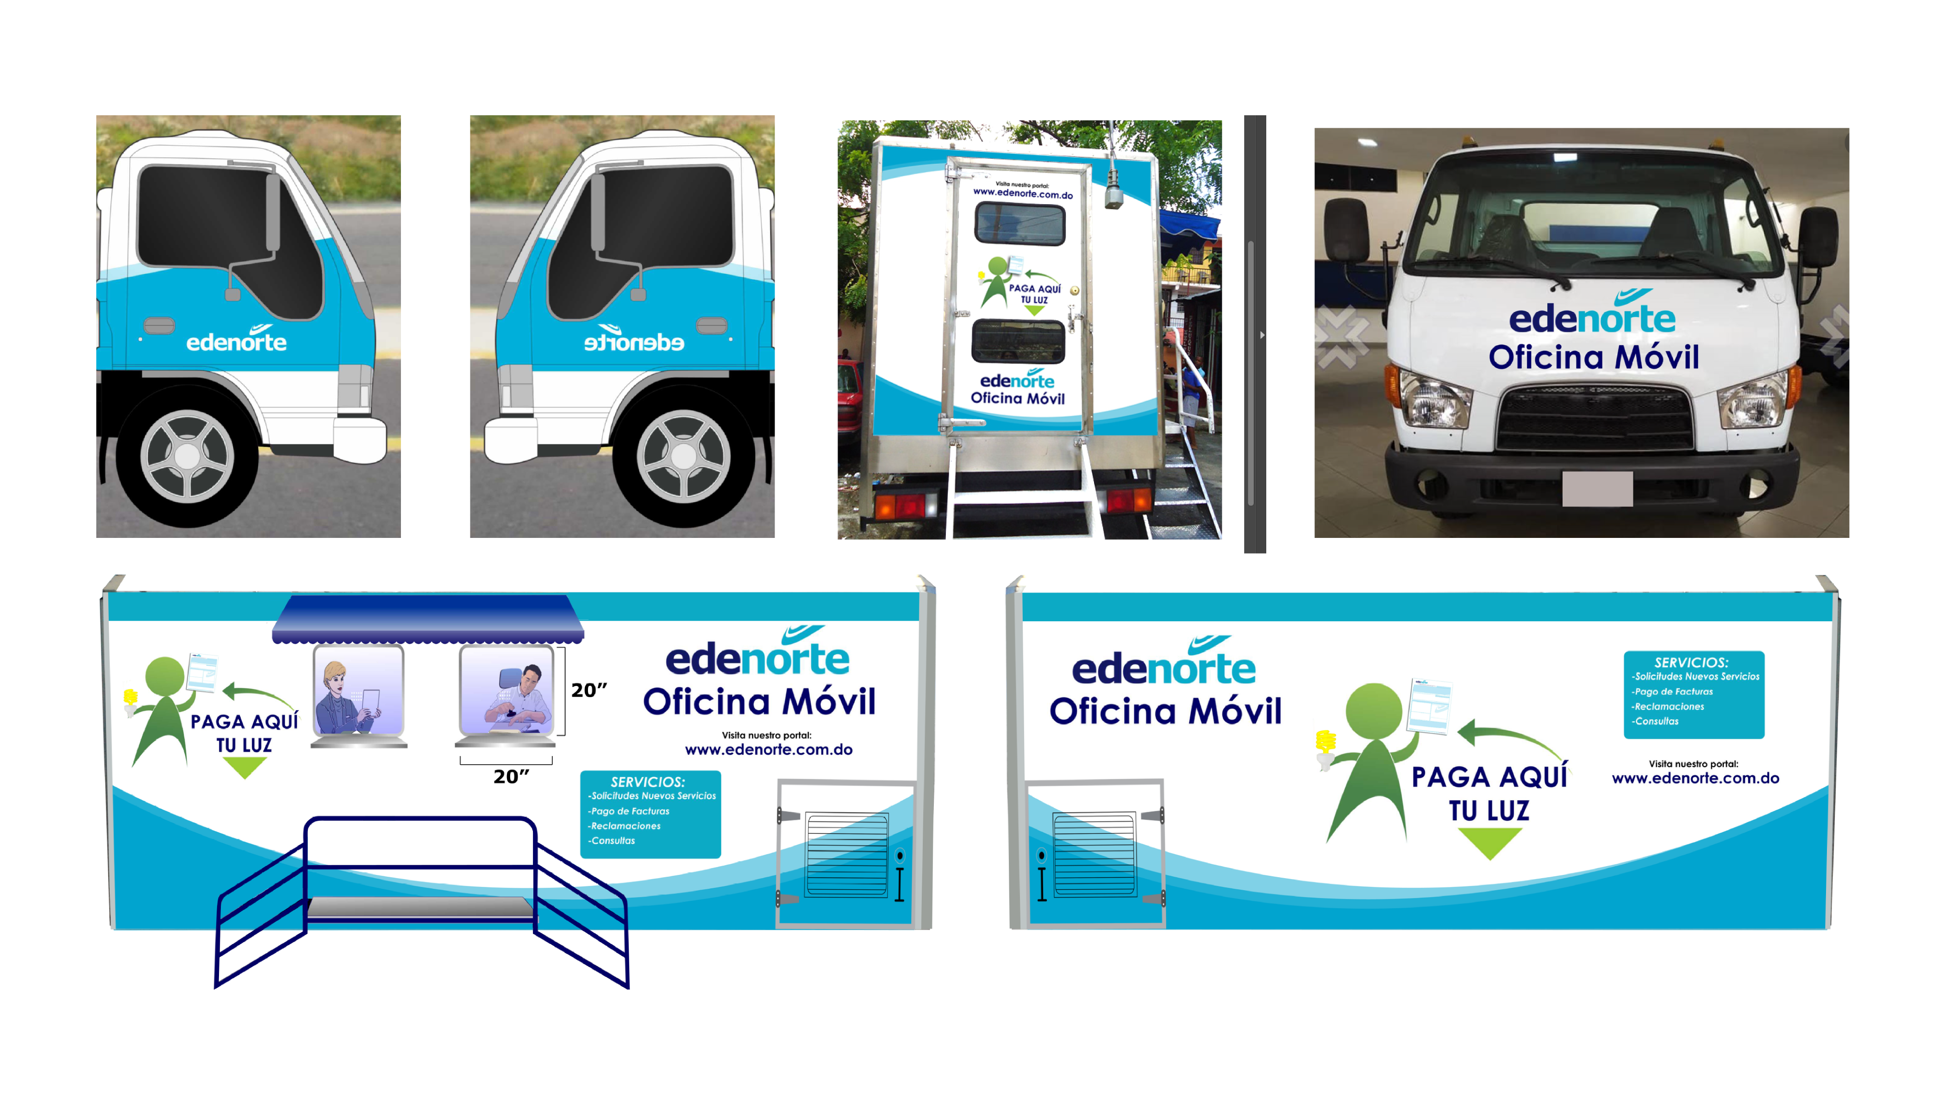

IMPRESION Y ROTULACION DE OFICINAS MOVILES |  |  |  | CÓDIGO | 2014294
 |  |  |  | FECHA REVISIÓN | 2020-12-10
 |  |  |  | ÁREA ESPECIALISTA: GERENCIA DE MERCADEO

DESCRIPCIÓN SAP: IMPRESION Y ROTULACION DE OFICINAS MOVILES
ITEM | DATOS | UNIDAD | PEDIDO |  | COMENTARIO
1 | Empresa proveedora | … | (*)
2 | Fabricante | … | (*)
3 | Marca | … | (*)
4 | Modelo | … | (*)
5 | País de origen | … | (*)
6 | Norma de fabricación y ensayos | … | N/A
7 | Embalaje | … | N/A
8 | Garantía | … | (*)
9 | Dimensiones Cajón Lateral | …
9.1 | Alto | Pulg. | 78"
9.2 | Ancho | Pulg. | 172"
10 | Dimensiones Cajón Atras | …
10.1 | Alto | Pulg. | 78"
10.2 | Ancho | Pulg. | 69"
11 | Dimensiones Puertas | …
11.1 | Alto | Pulg. | 25"
11.2 | Ancho | Pulg. | 53"
11 | Dimensiones Frontal | …
11.1 | Alto | Pulg. | 30"
11.2 | Ancho | Pulg. | 69"
10 | Material | … | Vinyl Adhesivo Gloss
13 | Impresión | …
13.1 | Tipo de Impresión | … | Inkjet
13.2 | Colores de Impresión General | … | CMYK (FullColor)
13.4 | Colores del Logo Edenorte | Pantone | A. Oscuro: 2758C | A. Claro: 312C
14 | Terminación |  | Rotulación de Camión Completo en Vinyl Adhesivo Gloss, Cristales NO INCLUIDOS. Impresión en FullColor con Barniz de Protección de Grado Industrial o Automotriz Transparente.
15 | Diseño | … | Según Arte (Ver Pestaña)
16 | Muestra del Artículo o Material |  | Si, se requiere.
(*) A indicar por el oferente
(**) Timbrado en el material en alto o bajo relieve
 | 
 |  |  |  | Fecha de la oferta

 | Javier Liz Hernández |  |  | Nombre y firma del oferente
 | Diseñador Gráfico
COMENTARIOS:
1- Este material cumplirá con todas las indicaciones detalladas en la especificación técnica correspondiente. 2- En caso de haber una solicitud adicional por parte de La Distribuidora o que el Fabricante entienda deba entregar información adicional, para la correcta evaluación de la propuesta, se deberá hacer por escrito y anexado a esta planilla de Datos Garantizados.

